상품제안서
알렉스메탈 볼펜/샤프 SET | 상품코드: F13995

 |  |  |  |  |  | 02-412-0044 | www.easy1.co.kr
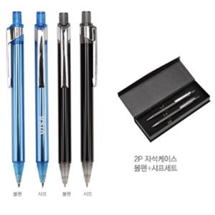 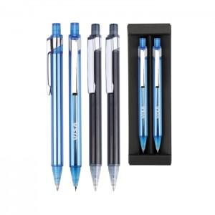 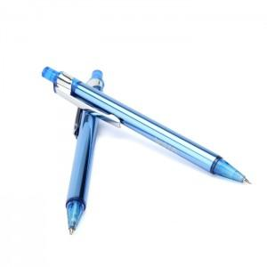

【상세/제작정보】

【인쇄/포장옵션】 | 레이저 / OPP(비닐)

【공급단가】 | 수량 | 100~ | 500~ | 1,000~ | 3,000~
*VAT별도 | 단가 | 2,430원 | 2,340원 | 2,250원 | 2,160원

【상품 URL】 | http://www.easy1.co.kr/src/goods_detail.php?gdno=13995

